Лист1
План работы кружка "Квиллинг" на период с 09 по 13 ноября 2020 года.

1 группа ( 2 -е классы) | 2 группа (3 - и классы) | 3 группа ( 4-е классы)
Цветы из бахромы. 1.Необходимо взять лист бумаги А4 (белая, либо цветная для принтера), 2. Расчертить с помощью линейки и простого карандаша полоски шириной 1,5 см и 2 см 3.Нарезать полоски 4. С помощью палочки для квиллинка скрутить из полосок тугие роллы. 5. Край склеить 6. Края бахромы отогнуть. | 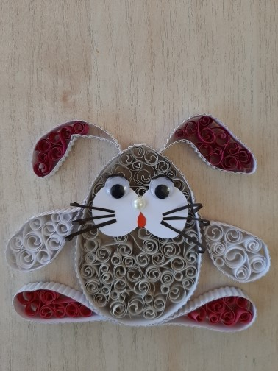 Кролик в технике филигрань. 1. Из полосок 0,7 см белого цвета скручиваем завитки, 2.Вырезаем из гофрокатона белого цвета А4 полоску шириной 1 см, 3. Оформляем овал из полоски гофрокартона и склеиваем, 4. С помощью булавок сформированный овал крепим к кусочку потолочной плитки, 5. Заполняем овал скрученными полосками, 6. Заливаем полоски сверху клеем ПВА, 7. Даем сутки высохнуть. | Подготовка к выставке "Дом, в котором я живу". 1. Заканчиваем работы для выставки, 2. Оформляем работы в рамки.

